상품제안서
모먼트 위클리 플래너(주문제작형) | 상품코드: F23471

 |  |  |  |  |  |  | 02-412-0044 | www.easy1.co.kr
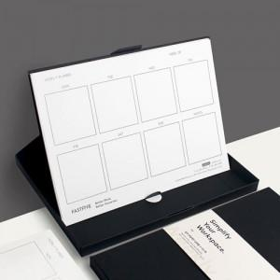

【상세/제작정보】 | ※ 띠지 단면컬러 / 내지 먹1도

【인쇄/포장옵션】 | 풀칼라 / OPP(비닐)

【공급단가】 | 수량 | 100~ | 300~ | 500~ | 1,000~ | 3,000~
*VAT별도 | 52매 | 4,480원 | 4,320원 | 4,160원 | 4,000원 | 3,840원

【상품 URL】 | https://dev.easy1.co.kr:443/src/goods_detail.php?gdno=23471

